Лист1
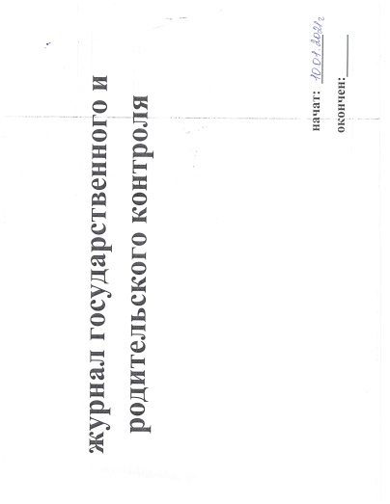
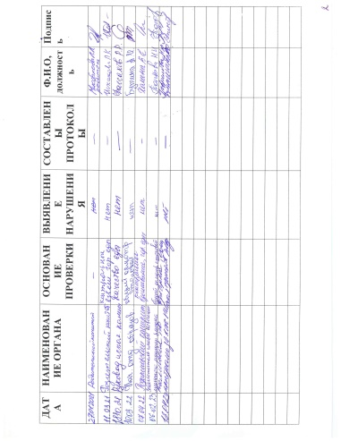
Школа | МБОУ «Чертушкинская начальная школа-детский сад» |  | 2024-09-02
Перечень ресурсов раздела Питание
№ | Наименование | Адрес на сайте школы | Примечание
1 | Положение и приказ о создании комиссии по контролю качества питания с участием родителей | https://edu.tatar.ru/nsheshma/chertushkino/sch | Интернет-ссылка на файл на сайте школы
2 | Формы интерактивного взаимодействия с родителями
 | "Горячая линия" | 8-(843-48)-35-2-57 | Телефон, е-мейл и т.п.
 | Чат |  | Интернет-ссылка
 | Форум |  | Интернет-ссылка
3 | Наличие лечебных/диетических меню
 | вид | - | Например: антиаллергенное, диабетическое, безлактозное и т.п.
 | ссылка на файл меню | https://edu.tatar.ru/upload/storage/org1637/files/Примерное%20двенадцатидневное%20меню%20начальных%20классов%20на%202023г.pdf | Интернет-ссылка
 | вид
 | ссылка на файл меню |  | Интернет-ссылка
 | вид
 | ссылка на файл меню |  | Интернет-ссылка
 | вид
 | ссылка на файл меню |  | Интернет-ссылка
4 | Проведение регулярного анкетирования обучающихся и родителей по питанию
 | Ссылка на форму анкеты | https://edu.tatar.ru/upload/storage/org1637/files/Анкета%20школьника.docx | Интернет-ссылка
 | Файл с результатами |  | Ссылка на файл на сайте
5 | Наличие информации для родителей о здоровом питании, размещенной на сайте образовательной организации
 | Ссылка на страницу мероприятия на сайте | https://edu.tatar.ru/upload/storage/org1637/files/Здоровое%20питание%20помогает%20(буклет).pdf
 |  | https://edu.tatar.ru/upload/storage/org1637/files/Время%20питаться%20правильно%20(памятка).pdf
 |  | https://edu.tatar.ru/upload/storage/org1637/files/Правила%20здорового%20питания%20(брошюра).pdf | Интернет-ссылка
 | Файл с информационными материалами |  | (буклет, брошюра, листовка и т.п.)
 | Информация по результатам контрольных мероприятий с участием родителей.
6 | Файл с результатами (актами) проверок |  | Акты/протоколы проверок (не реже раза в месяц).Допустимы документы об участии родителей в регулярном бракераже блюд и сырья
 | Файл(ы) фото членов комиссии при проверке |  | Фото членов комиссии в школьной столовой при проверке (jpeg, png)
 | Оценка количества пищевых отходов или объема несъедаемых блюд
7 | 20 % и менее |  | Отметить "+" наиболее подходящий ответ
 | 30% | +
 | 40%
 | 50 % и более
 | Не ведется

